調査
OTAの紹介
 | https://www.toyota-tsusho.com/press/detail/190312_004340.html
 | OTA（Over the Air）
 | ※ Over The Air （オーバー・ジ・エア）：
 | ソフトウェアの遠隔更新機能。 DCM(車両専用通信機)や携帯電話回線、Wifi通信を経由した車両内の制御用 コンピュータに 対するソフトウェアの遠隔更新を行うこと。これにより制御ソフトウェアの機能追加、機能修正を、 遠隔地から安全に行うことができる。
 | コネクティッドカー | Connected car

 | https://www.fujitsu.com/jp/solutions/business-technology/future-mobility-accelerator/feature-description/
 | OTAリプロ
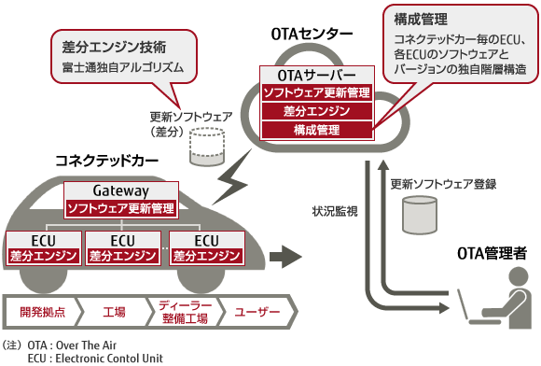

 | 富士通が提供する無線によるソフトウェアアップデート（OTAリプロ）は、スマートフォン・携帯電話の開発を通じて培ったノウハウを活用したセキュアな配信技術を用い、以下の機能により高速かつ安全・確実な自動車ECU（電子制御ユニット）のソフトウェア更新を実現します。
 | 更新ログによる第三者証明 （公開鍵証明認証局）を可能とするソフトウェア更新管理により暗号鍵の配信や交換、更新されたソフトウェアで脆弱性の対策をすることができます。
 | 富士通独自アルゴリズムによる更新差分の生成と復元を行う差分エンジンは、高度な制御に伴い肥大化するソフトウェアの配信と更新時間を短縮します。
 | OTA管理者は、ソフトウェア制御の増加により複雑化するECUプログラムの版数管理とECU間の依存性を独自の階層構造で管理することができます。
 | コネクテッドカーにおいて開発中からユーザー納入後まで、時間と場所を限定しないソフトウェア更新を可能にします。

